상품제안서
ST-325 원형양면손잡이거울/양면거울 | 상품코드: F02231

 |  |  |  |  |  |  | 02-412-0044 | www.easy1.co.kr
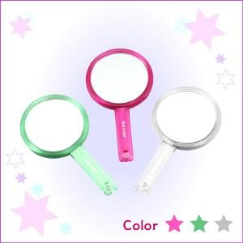

【상세/제작정보】 | 200개이상 주문시 1도인쇄무료/손잡이부분인쇄 양면경(일반경+2배확대경)거울입니다. 개별인박스포장

【인쇄/포장옵션】 | 실크 / 포장지포장

【공급단가】 | 수량 | 100~ | 300~ | 500~ | 1,000~ | 3,000~
*VAT별도 | 단가 | 1,820원 | 1,750원 | 1,690원 | 1,620원 | 1,560원

【상품 URL】 | https://easy1.co.kr:443/src/goods_detail.php?gdno=2231

